PM REPORT (새양식)
 |  |  |  |  |  |  |  |  |  |  |  |  |  |  |  | 작성 |  |  | 검토 |  |  | 승인
 |  |  | M.A.T Co.,LTd
 |  |  | Micro Advanced Technology |  |  |  |  |  |  |  |  |  |  |  |  | 양윤철

작업 보고서

 |  |  |  |  |  |  |  |  |  |  |  |  |  |  |  | 점검일 |  |  | 2024-02-26
 |  |  |  |  |  |  |  |  |  |  |  |  |  |  |  | 점검 시간 |  |  | 10:00:00 |  | ~ | 12:00:00 |  | 2:00:00
업 체 명 |  | 온세미컨덕터 |  |  |  |  |  | MODEL |  |  | 1701HW |  |  |  |  | SET-UP 일 |  |  | 2022-12-10
고객 담당자 |  | 윤상우 주임님 |  |  |  |  |  | SERIAL NO |  |  | M006876 |  |  |  |  | 이전 작업일 |  |  | 2024-02-16
MAT 작업자 |  | 정동교, 양윤철, 김찬우, 서문완 |  |  |  |  |  | 공정명 |  |  | H2 |  |  |  |  | 경과일 |  |  | 10

1. 작업명 |  |  |  |  |  |  |  |  |  |  |  |  |  |  | 5. 사진
Heater ELCB Trip 발생으로 인한 Heater 교체 작업 |  |  |  |  |  |  |  |  |  |  |  |  |  |  | 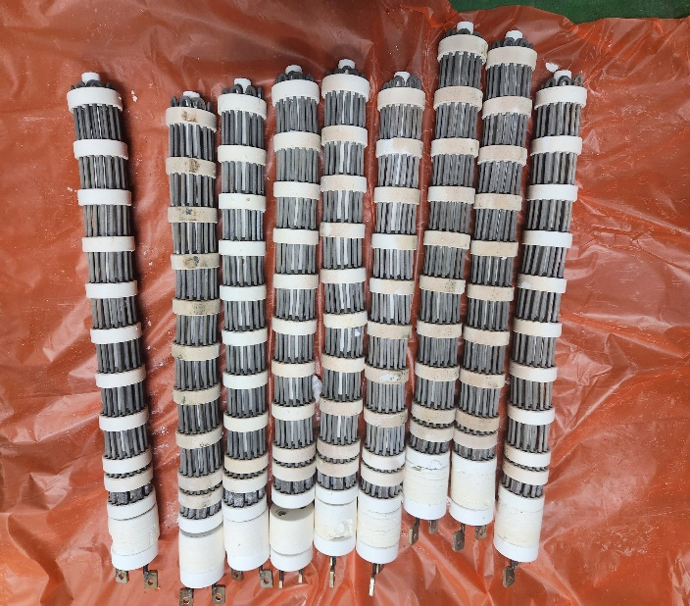
2. 증상
Heater ELCB Trip 발생
3. 원인
Heater 열선 Twist 발생

M.A.T Co., Ltd.
3. 조치내용
< Heater 교체 件 > - Heater ELCB Trip 발생하여 저항 및 육안점검 진행 - Heater 탈착 전 저항점검 결과 Heater와 Heat Chamber 間 저항 측정되어 Heater 전원 Cable 탈착 후 측정 진행 - 3열 中 Heater와 Heat Chamber 間 저항 1Ω 측정되어 탈착 진행 (나머지 Heater는 정상) - 열선 Twist 및 열선 끝단부 Short 흔적 발생 확인 - MAT CS 안전재고 보유분 1EA 교체 진행 - Heater 교체 진행 후 Ampare 및 정상 승온 확인 완료

4. CHECK VALUE
Pressure | Exh. P mmH2O |  | Inlet. P #1 mmH2O |  | Inlet. P #2 mmH2O |  | Inlet. P #3 mmH2O |  | Inlet. P #4 mmH2O |  | Cab. P mmH2O |  | Cir. P #1 Kpa |  | Cir. P #2 Kpa |  | B/A. P #1 Kpa |  | B/A. P #2 Kpa |  | Steam W. P Kpa |  | Fog W. P Kpa
 | 전 | 후 | 전 | 후 | 전 | 후 | 전 | 후 | 전 | 후 | 전 | 후 | 전 | 후 | 전 | 후 | 전 | 후 | 전 | 후 | 전 | 후 | 전 | 후
 |  | -110 |  | -112 |  |  |  |  |  |  |  |  |  | 159 |  |  |  | 50 |  | 51 |  |  |  | 0.09
Temp | Heater. T #1 |  | Heater. T #2 |  | Heater. T #3 |  | Heater. T #4 |  | Chamber. T |  | Cartridge Top. T |  | Cartridge Bottom. T |  | Reactor. T |  | Wet. T |  | Cabinet. T |  | Exhaust. T
 | 전 | 후 | 전 | 후 | 전 | 후 | 전 | 후 | 전 | 후 | 전 | 후 | 전 | 후 | 전 | 후 | 전 | 후 | 전 | 후 | 전 | 후 | 전 | 후
 |  | 750 |  |  |  |  |  |  |  | 521 |  |  |  |  |  |  |  | 24 |  |  |  | 23
Air
N2
Air
N2
Air
N2
Air
N2
Air
N2
Air
N2
Air
N2
Air
N2
Air
N2
Air
N2
Air
N2
Air
N2
유량 | Heater SLM |  | Sleeve SLM |  | Burnning #1 SLM |  | Burnning #2 SLM |  | Burnning #2 SLM |  | Burnning #4 SLM |  | In Purge SLM |  | In P. Purge #1 SLM |  | In P. Purge #2 SLM |  | In P. Purge #3 SLM |  | In P. Purge #4 SLM |  | Steam SLM
 | 전 | 후 | 전 | 후 | 전 | 후 | 전 | 후 | 전 | 후 | 전 | 후 | 전 | 후 | 전 | 후 | 전 | 후 | 전 | 후 | 전 | 후 | 전 | 후
 |  |  |  | 80 |  | 400 |  | 440 |  |  |  |  |  | 200 |  | 1
Air
N2
Air
N2
Air
N2
Air
N2
Air
N2
Air
N2
Air
N2
Air
N2
Air
N2
 | Fog #1 SLM |  | Fog #2 SLM |  | Fog #3 SLM |  | Fog #4 SLM |  | Supply Water LPM |  | PCW LPM |  | Steam Water LPM |  | Torch SLM |  | Torch Flange SLM |  | Torch 전압 A |  | Torch 전압 v
 | 전 | 후 | 전 | 후 | 전 | 후 | 전 | 후 | 전 | 후 | 전 | 후 | 전 | 후 | 전 | 후 | 전 | 후 | 전 | 후 | 전 | 후
 |  | 30 |  | 30 |  | 30 |  | 30 |  | 20 |  |  |  | 20

* Part 사용 이력
Part 명 |  |  | 규격 |  |  | Code |  |  | 수 량 | 유/무 | 업체 재고 | Part 명 |  |  |  | 규격 |  |  | Code |  |  | 수량 | 유/무 | 업체 재고
RADIAN HEATER (1501HW) |  |  | 69.3Vac,3.3KW |  |  | 1501-901-01 |  |  | 1 | 무상

 |  |  |  |  |  |  |  |  |  |  |  | 출장비 |  |  |  |  |  |  |  | 인원수 |  |  | 유/무상
 |  |  |  |  |  |  |  |  |  |  |  |  |  |  |  |  |  |  |  | 4 |  |  | 무상

